Tarifas_hotel
 | 2023 |  | 2024
 | Sep | Nov | Feb | 2024-05-11 |  |  | 2024-05-25 |  |  | 2024-06-07
 | General | General | General | 4 Estrellas | 5 Estrellas | General | 4 Estrellas | 5 Estrellas | General | 4 Estrellas | 5 Estrellas | General
Mazatlán | $166 | $134 | $164 | $2,384 | $6,684 | $2,928 | $2,723 | $6,877 | $2,912 | $3,379 | $9,880 | $3,419
Pto. Vallarta | $192 | $604 | $227 | $8,169 | $2,830 | $3,418 | $3,403 | $5,687 | $3,781 | $4,552 | $6,113 | $4,401
Ver.- Boca del Río | - | - | - | $2,043 | $4,636 | $2,104 | $2,127 | $4,596 | $1,993 | $1,788 | $3,188 | $1,649
Mérida | - | - | - | $2,582 | $4,309 | $3,521 | $2,155 | $5,195 | $3,295 | $2,731 | $5,328 | $3,588
Nue. Nayarit | $306 | $385 | $255 | $3,519 | $6,611 | $4,367 | $5,371 | $5,597 | $4,709 | $9,191 | $7,203 | $7,096
Cabo San Lucas | $470 | $706 | $494 | $3,882 | $12,092 | $6,197 | $4,082 | $10,840 | $5,972 | $4,887 | $10,788 | $6,362
San José del Cabo | - | - | $528 | $4,776 | $11,608 | $7,751 | $4,144 | $16,629 | $10,034 | $4,636 | $21,155 | $13,397
Corredor Los Cabos | - | - | $794 | $7,582 | $11,405 | $9,333 | $5,809 | $13,843 | $10,683 | $7,277 | $20,007 | $15,522
Playa del Carmen | $225 | $372 | $211 | $2,266 | $8,197 | $3,651 | $2,292 | $6,870 | $3,431 | $2,789 | $8,522 | $3,855
Bahías de Huatulco | $135 | $283 | $198 | $3,108 | $5,550 | $3,889 | $2,276 | $5,702 | $3,246 | $2,321 | $4,088 | $2,568
Puerto Escondido | $174 | $140 | $116 | $3,321 | $5,753 | $2,691 | $2,890 | $5,402 | $2,225 | $5,086 | $6,939 | $8,997
Ensenada | - | - | - | $1,640 | $10,251 | $3,889 | $1,844 | $14,973 | $4,633 | $2,523 | - | $3,146
San Miguel de A. | $243 | $287 | $246 | $3,608 | $6,485 | $3,620 | $3,850 | $7,180 | $3,985 | $3,719 | $7,376 | $4,097
La Paz | $187 | $216 | $197 | $4,964 | - | $2,999 | $4,210 | - | $2,820 | $4,155 | - | $2,880
Cancún | - | - | - | $3,155 | $8,124 | $3,856 | $3,606 | $8,229 | $4,332 | $4,242 | $9,326 | $5,047

 | 2023 |  | 2024
 | Sep | Nov | Feb | 2024-05-11 | 2024-05-25 | 2024-06-07 | 2024-06-21 | 2024-07-05 | 2024-07-26 | 2024-08-09 | 2024-08-23 | 2024-09-06 | 2024-09-20 | 2024-10-04 | 2024-10-18 | 2024-11-01 | 2024-11-15 | 2025-01-25 | 2025-02-07 | 2025-02-21
Mazatlán | $166 | $134 | $164 | $174 | $174 | $195 | $186 | $191 | $316 | $257 | $201 | $146 | $90 | $91 | $99 | $112 | $119 | $169 | $130 | $113
Pto. Vallarta | $192 | $604 | $227 | $204 | $226 | $251 | $179 | $156 | $203 | $182 | $161 | $245 | $242 | $240 | $341 | $243 | $275 | $428 | $277 | $187
Ver.- Boca del Río | - | - | - | $125 | $119 | $94 | $101 | $90 | $97 | $95 | $92 | $78 | $63 | $72 | $78 | $62 | $71 | $102 | $71 | $72
Mérida | - | - | - | $210 | $197 | $205 | $195 | $147 | $140 | $128 | $115 | $106 | $152 | $117 | $118 | $108 | $114 | $93 | $78 | $93
Nue. Nayarit | $306 | $385 | $255 | $260 | $282 | $405 | $281 | $243 | $242 | $222 | $202 | $298 | $304 | $344 | $365 | $305 | $338 | $365 | $309 | $382
Cabo San Lucas | $470 | $706 | $494 | $369 | $358 | $363 | $351 | $253 | $328 | $276 | $255 | $378 | $429 | $426 | $478 | $456 | $453 | $395 | $575 | $619
San José del Cabo | - | - | $528 | $462 | $601 | $764 | $609 | $493 | $495 | $489 | $483 | $647 | $682 | $526 | $438 | $595 | $520 | $445 | $578 | $656
Corredor Los Cabos | - | - | $794 | $556 | $640 | $885 | $673 | $514 | $507 | $471 | $435 | $698 | $801 | $743 | $816 | $817 | $792 | $604 | $808 | $1,028
Playa del Carmen | $225 | $372 | $211 | $218 | $205 | $220 | $216 | $199 | $197 | $191 | $185 | $204 | $190 | $199 | $247 | $187 | $211 | $286 | $169 | $158
Bahías de Huatulco | $135 | $283 | $198 | $232 | $194 | $146 | $142 | $152 | $168 | $156 | $145 | $123 | $160 | $148 | $159 | $120 | $142 | $207 | $180 | $144
Puerto Escondido | $174 | $140 | $116 | $160 | $133 | $513 | $490 | $160 | $151 | $146 | $140 | $148 | $141 | $157 | $143 | $140 | $147 | $181 | $120 | $131
Ensenada | - | - | - | $232 | $277 | $179 | $176 | $259 | $229 | $216 | $202 | $149 | $134 | $194 | $191 | $159 | $181 | $173 | $154 | $197
San Miguel | $243 | $287 | $246 | $216 | $239 | $234 | $228 | $209 | $207 | $208 | $208 | $188 | $182 | $218 | $240 | $200 | $219 | $148 | $215 | $247
La Paz | $187 | $216 | $197 | $179 | $169 | $164 | $171 | $180 | $172 | $178 | $184 | $144 | $209 | $154 | $173 | $150 | $159 | $140 | $182 | $184
Cancún | - | - | - | $230 | $259 | $288 | $282 | $241 | $231 | $216 | $201 | $204 | $207 | $206 | $223 | $235 | $221 | $367 | $198 | $208

 | 2024-05-11 |  | 2024-05-25 |  | 2024-06-07 |  | 2025-01-25 |  | 2025-02-07 |  | 2025-02-21
 | 4 Estrellas | 5 Estrellas | 4 Estrellas | 5 Estrellas | 4 Estrellas | 5 Estrellas | 4 Estrellas | 5 Estrellas | 4 Estrellas | 5 Estrellas | 4 Estrellas | 5 Estrellas
Mazatlán | $142 | $398 | $163 | $412 | $193 | $564 | $107 | $293 | $107 | $379 | $111 | $371
Pto. Vallarta | $487 | $169 | $204 | $341 | $260 | $349 | $217 | $407 | $453 | $505 | $234 | $604
Ver.- Boca del Río | $122 | $276 | $127 | $275 | $102 | $182 | $79 | $194 | $76 | $647 | $72 | $660
Mérida | $154 | $257 | $129 | $311 | $156 | $304 | $158 | $287 | $142 | $155 | $154 | $316
Nue. Nayarit | $210 | $394 | $322 | $335 | $524 | $411 | $247 | $537 | $244 | $868 | $235 | $843
Cabo San Lucas | $231 | $721 | $244 | $649 | $279 | $615 | $480 | $1,210 | $191 | $2,230 | $445 | $1,949
San José del Cabo | $285 | $692 | $248 | $996 | $264 | $1,207 | $284 | $1,655 | $398 | $1,374 | $416 | $1,621
Corredor Los Cabos | $452 | $680 | $348 | $829 | $415 | $1,141 | $685 | $1,321 | $408 | $2,164 | $323 | $2,060
Playa del Carmen | $135 | $488 | $137 | $411 | $159 | $486 | $174 | $793 | $172 | $660 | $171 | $700
Bahías de Huatulco | $185 | $331 | $136 | $341 | $132 | $233 | $148 | $273 | $145 | $263 | $139 | $253
Puerto Escondido | $198 | $343 | $173 | $323 | $290 | $396 | $285 | $379 | $291 | $379 | $285 | $393
Ensenada | $98 | $611 | $110 | $897 | $144 | - | $179 | $218 | $187 | $217 | $187 | $434
San Miguel de A. | $215 | $386 | $231 | $430 | $212 | $421 | $250 | $487 | $203 | $567 | $216 | $648
La Paz | $296 | - | $252 | - | $237 | - | $332 | $0 | $314 | $0 | $299 | $0
Cancún | $188 | $484 | $216 | $493 | $242 | $532 | $363 | $623 | $356 | $647 | $317 | $660

 | 4 Estrellas | 5 Estrellas | General
Mazatlán | $193 | $564 | $195
Puerto Vallarta | $260 | $349 | $251
Ver Boca del Río | $102 | $182 | $94
Mérida | $156 | $304 | $205
Nuevo Nayarit | $411 | $524 | $405
Cabo San Lucas | $279 | $615 | $363
San José del Cabo | $264 | $1,207 | $764
Corredor Los Cabos | $415 | $1,141 | $885
Playa del Carmen | $159 | $486 | $220
Bahías de Huatulco | $132 | $233 | $146
Puerto Escondido | $290 | $396 | $513
Ensenada | $144 | - | $179
San Miguel de Allende | $212 | $421 | $234
La Paz | $237 | - | $164
Cancún | $242 | $532 | $288

PRECIO POR NOCHE PROMEDIO

PRECIO POR NOCHE PROMEDIO
Dato general del 21 de febrero del 2025

PRECIO POR NOCHE PROMEDIO
Dato general del 21 de febrero del 2025

PRECIO POR NOCHE

Comparativo REM’s, precios con un mes de anticipación, tarifa general

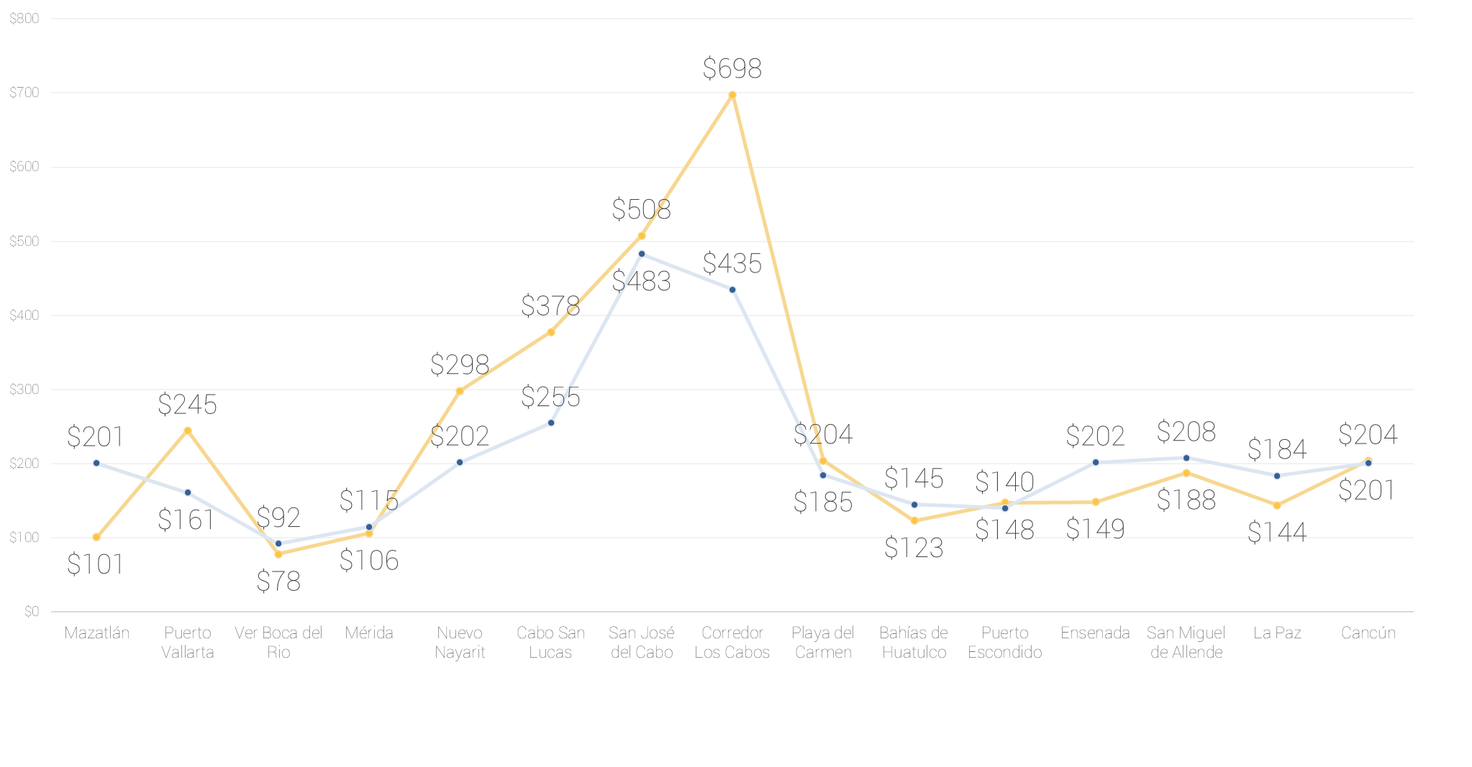

 | Agosto | Noviembre | Febrero
Mazatlán | $201 | $101 | $113
Puerto Vallarta | $161 | $245 | $187
Ver Boca del Río | $92 | $78 | $72
Mérida | $115 | $106 | $93
Nuevo Nayarit | $202 | $298 | $382
Cabo San Lucas | $255 | $378 | $619
San José del Cabo | $483 | $508 | $656
Corredor Los Cabos | $435 | $698 | $1,028
Playa del Carmen | $185 | $204 | $158
Bahías de Huatulco | $145 | $123 | $144
Puerto Escondido | $140 | $148 | $131
Ensenada | $149 | $149 | $197
San Miguel de Allende | $208 | $188 | $247
La Paz | $184 | $144 | $184
Cancún | $201 | $204 | $208

PRECIO POR NOCHE X DESTINO

21 de febrero 2025

PRECIO POR NOCHE PROMEDIO

25 enero al 21 febrero 2025

PRECIO POR NOCHE PROMEDIO

Septiembre 2023 al 21 de Febrero 2025, comparativo mensual

